Tổng quan
CHEATSHEET: BLACK-BOX TESTING EQUIVALENCE PARTITIONING (EP) + BOUNDARY VALUE ANALYSIS (BVA) + DECISION TABLE
* Black-box Testing: Không nhìn code. Hãy đọc yêu cầu chức năng/đọc mô tả chức năng + validation rules để thiết kế test case và tiến hành kiểm thử. * EP/BVA sinh dữ liệu test; Decision Table gom logic và trình bày test case.

Kỹ thuật | Cách áp dụng | Ví dụ | Quy trình nhanh thiết kế Test Case
EP - Phân vùng tương đương | * Dùng để chia input thành các nhóm, các miền: Nhóm hợp lệ / Nhóm không hợp lệ | - Email: đúng / sai format - Giá tiền: trong khoảng / ngoài khoảng giả trị | Bước | Hành động | Ví dụ
BVA - Phân tích giá trị biên | * Khi yêu cầu / rule có min-max, length, range, quantity * Có khoảng min–max (biên) thì test: min-1, min, max, max+1. ------------------ | ------------------ | ------------------ min max | - Tên từ 4-30 kí tự, thì test: ------------- 4 ------------- 30 ------------- -> test: 3, 4, 30, 31 ký tự | Bước 1 | * Tách Field * Tách Function / Chức năng / Button | - Code, Full Name, Email, Search keyword - Add, Edit, Delete, Search, Reset
Decision Table - Bảng quyết định | * Một kết quả tính toán, một chức năng, một màn hình phụ thuộc nhiều điều kiện đầu vào, hoặc logic đầu vào * Gom các điều kiện logic thành test case | - Tạo mới Student phụ thuộc Mã số valid, Name valid, Email valid và unique… | Bước 2 | * Gạch chân Rule | - Required, length, format (số, chữ, dấu cách,...), unique, min-max…
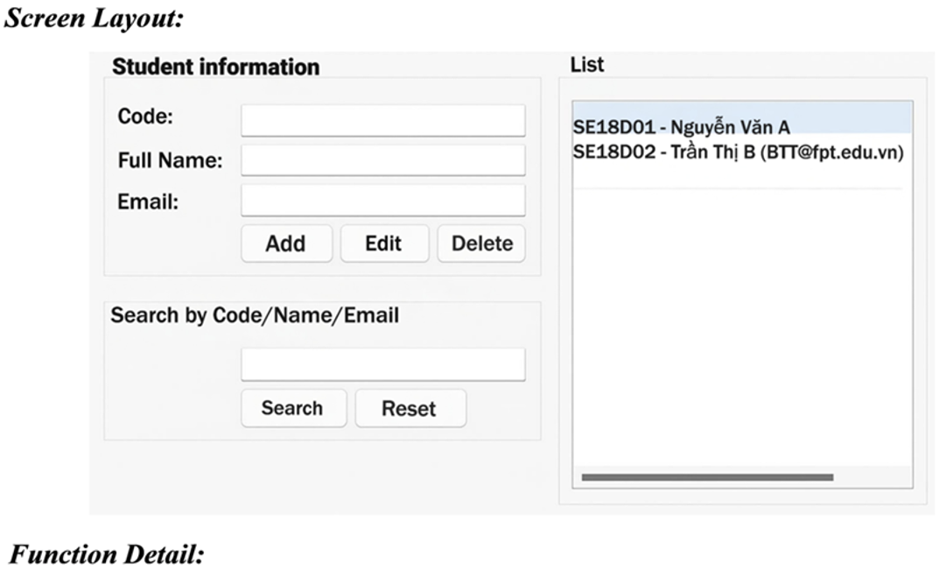
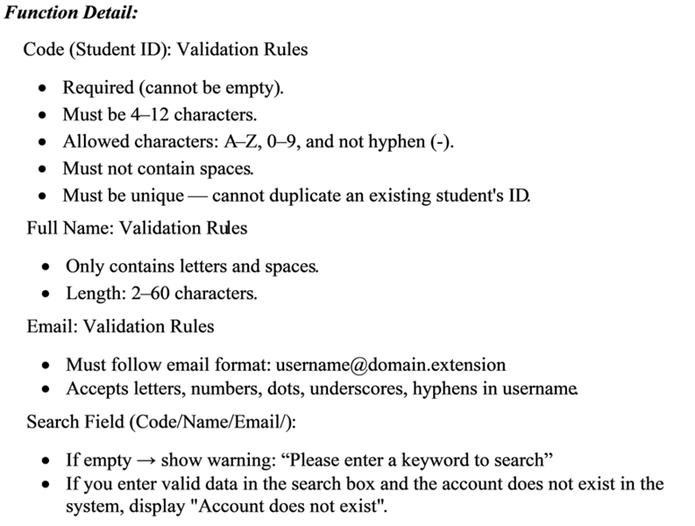
 |  |  | Bước 3 | * Dùng EP | - Mỗi rule chia nhóm, miền valid / invalid
 |  |  | Bước 4 | * Dùng BVA | - Có min-max thì lấy min-1, min, max, max+1
 |  |  | Bước 5 | * Dựng Decision Table | * Điều kiện logic đầu vào: ở hàng / dòng * Expected Result: ở hàng / dòng cuối * Test Case: ở cột, gom tổ hợp các điều kiện
 |  |  | Bước 6 | * Viết Test Case | * ID, Description, Pre-condition, Steps/Procedure, Data, Expected Output, Note (kỹ thuật, mục đích test, …), …

